记录修改履历
深圳市通力科技开发有限公司
TCL通力电子（惠州）有限公司
西安TCL软件开发有限公司
表格编号：
版本：V0.0
表格修订日期：2018年01月10
记录修改履历管理表 （密级：C级）

序号 | 版本 | 修改内容 | 拟制/更改人 | 日期 | 备注
1 | V1.0 | 初版拟制。 | 骆惠文 | 2021-06-15
2 | V1.1 | 修改工作时段设置 | 骆惠文 | 2021-06-16
4 | V1.2 | 修改设定默认值，增加HiLink广播规范，新增Setting service子项 | 张崇祥 | 2021-06-16
5 | V1.3 | 删减Themes Transfer Service， 将OTA Service与Themes Transfer Service合并，在协议上区分OTA和文件传输 | 骆惠文 | 2021-07-14
6 | V1.4 | 新增Setting service子项:设备关机，事件上报及主题属性 | 骆惠文 | 2021-07-17
7 | V1.5 | 新增Setting service子项:切换主题 | 骆惠文 | 2021-07-17
8 | V1.6 | 新增Setting service子项:注册/注销设备 | 骆惠文 | 2021-07-19
9 | V1.7 | 修改Setting service子项的UUID | 骆惠文 | 2021-07-19
10 | V1.8 | 删除Setting service子项：获取书包款式和主题属性；增加Setting service子项：主题编号、主题字体颜色和主题图片数 | 骆惠文 | 2021-07-19
11 | V1.9 | 将主题编号、字体颜色、图片mask和切换主题合并为一个Characteristic | 骆惠文 | 2021-07-23
12
13
14
15
16
17
18
19
20
21
22
23
24
25
26
27
28
29

拟制： |  |  | 审核： |  | 批准：

HiLink广播
BLE 设备广播名开发 更新时间: 2021-05-17 19:18 简介 随着 HUAWEI HiLink 生态的开放， BLE/蓝牙设备增多，需要制定 BLE 设备发现规范，消除 BLE 设备发现流程中的歧义性、多样性。 本文档将当前 HiLink 基于 BLE 广播的发现能力开放，让其他生态的 BLE 设备可以遵循这个规范，从而可以被智慧生活 App 进行发现、配网。 适用范围： 使用 BLE 广播进行发现的设备。 仅适用 BLE 广播发现，暂不适用于经典蓝牙等其他蓝牙发现设备。

HiLink BLE 广播发现 HiLink 设备：具有 HiLink 配网能力，且通过 HUAWEI HiLink 认证的设备。即“Works with HUAWEI HiLink”或者“华为智选”设备。 设备发现：在设备上通过按键、上电等操作使设备进入广播状态，用户通过智慧生活 App 扫描发现设备后，可以对设备进行配网、注册等操作。 BLE 广播：BLE 设备通过广播表明自己的存在，等待被连接。BLE 广播包括：广播包（Advertising Data）和响应包（Scan Response）。 每个包都是 31 字节，数据包中分为有效数据（significant）和无效数据（non-significant）两部分。 有效数据部分：包含若干个广播数据单元，称为 AD Structure 。如图所示，AD Structure 的组成是： 长度 Len ，表示这个 AD Structure 的长度（除去 len 本身 1） 类型 AD Type：标记这段广播数据代表什么，如设备名、uuid等。 数据 AD data 无效数据部分：广播包的长度必须是 31 个 byte，如果有效数据部分不到 31 字节，剩下的就用 0 补全。这部分的数据是无效的。 | 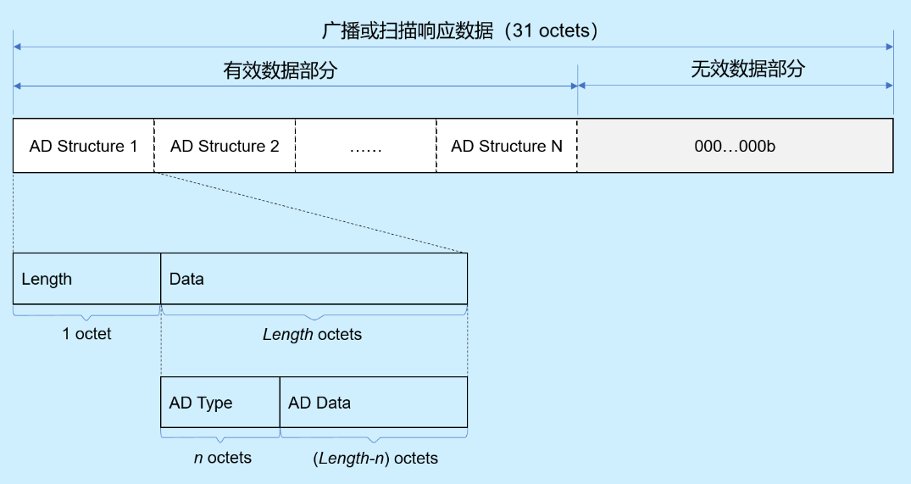

BLE 设备发现 对于 BLE 设备，现有流程在进入 BLE 广播发现状态后： 智慧生活 App 扫描发现 BLE 的 Beacon 广播帧，并解析广播帧中的 DeviceName。 智慧生活 App 通过 deviceName 进行正则表达式匹配，获取对应 main_help.json 文件中对应的设备 ProductID。 智慧生活 App 通过 ProductID 查询对应设备的传播名称、图标等信息，并完成设备接入。 本 BLE 设备发现规范主要对 BLE 广播中的 DeviceName 进行规范化定义，减少 main_help 文件中对设备名称的匹配配置以及设备发现后的遍历匹配。 以上步骤中的 Beacon 广播帧规范化定义为： Length：广播帧的长度， 1字节描述 AdType：广播帧类型，固定为 0x09 DeviceName：广播设备名称，Hi-AAAAAA-XYYYYSSNNNN 其中， Hi- ： 为固定前缀，3字节 AAAAAA ：厂商名加上设备名，由厂商决定，1-14个字符。可以包含字母、数字、下划线，不支持其他字符 - ：为固定分隔符 X：版本号，非0，目前填1. Hi-和-X可以做识别，减少误添加的几率 YYYY：产品的唯一标识符，即产品的ProductID，在开发者联盟网站上，注册产品后就会生成。 SS： 预留扩展字段，缺省为00 NNNN：序列号SN，用于区分相同产品的多个设备。（注意：不足4位均做空字符串“”处理，大于等于4位截取前4位当做SN，可以包含字母、数字、下划线，不支持其他字符） 对于使用如上设备广播名称规范的 BLE 设备，通用发现规则中的步骤2可精简为：智慧生活 App 通过 deviceName 解析获取其中的 ProductID。减少解析步骤，同时消除正则匹配可能导致的歧义性。 | 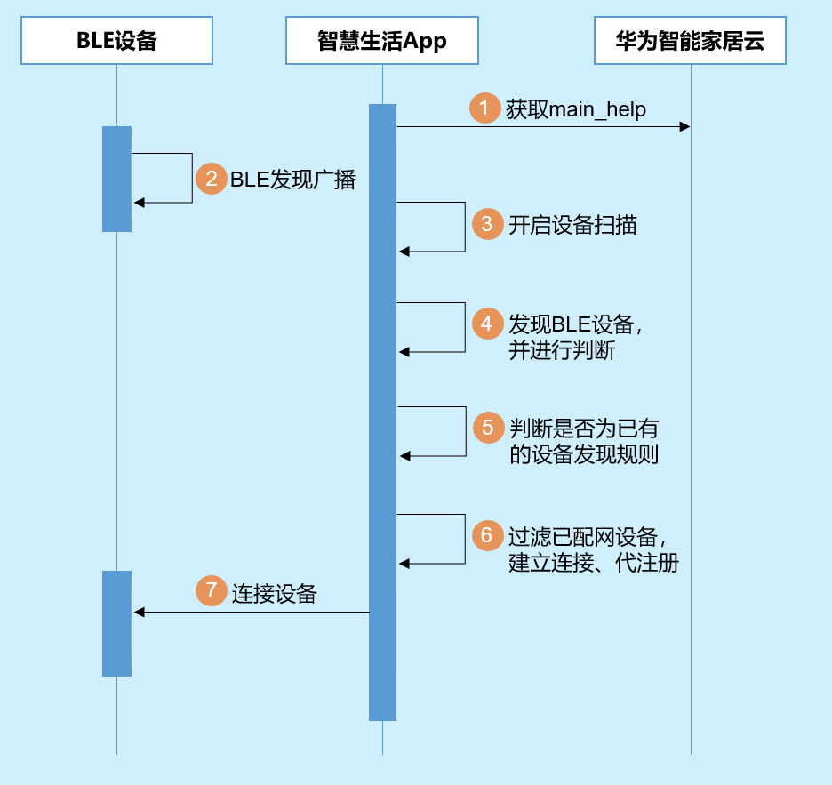

兼容性 原接入厂商继续使用通过 main_help 文件中配置 BLE 广播名称正则匹配的方式进行设备发现。 新接入生态厂商使用新的 BLE 广播规范进行设备发现，智慧生活 App 同时兼容。

